ID3
ALGORITMO ID3

 |  | p | 9
 |  | n | 5
 | p,n | I(p,n) | 0.94028595867
 | CANTIDAD DE P Y N EN EL GRUPO DE INFORMACIÓN


 |  | OUTLOOK | pi | ni | I(pi,ni) | pi+ni/p+n | *
 |  | sunny | 2 | 3 | 0.97095059445 | 0.35714285714 | 0.34676806945
 |  | overcast | 4 | 0 | 0 | 0.28571428571 | 0
 |  | rain | 3 | 2 | 0.97095059445 | 0.35714285714 | 0.34676806945
 |  |  |  |  |  | ENTROPIA | 0.6935361389

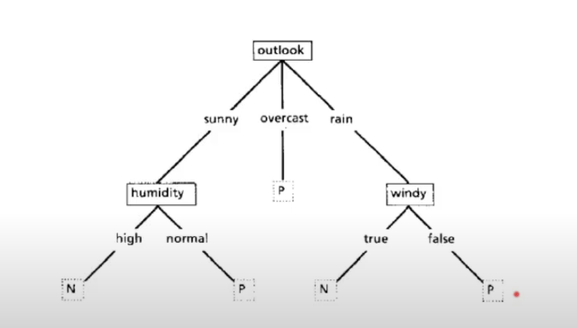

 |  | OUTLOOK
 |  | 0.24674981977

BAYES
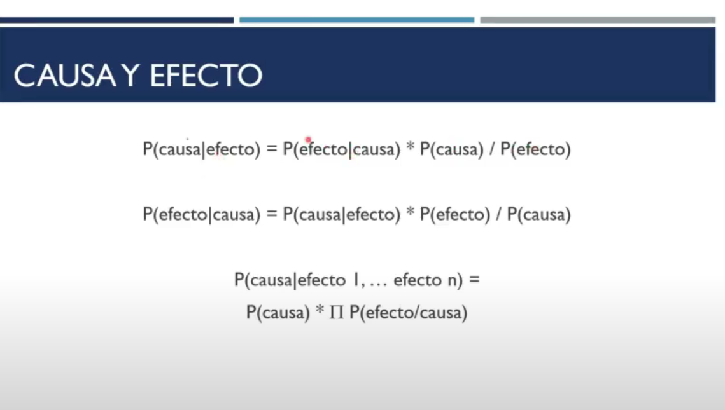
 |  | P(GANAR|SUNNY,HOT,HIGH,FALSE)
 |  | Paso 1. Calcular las probabilidades individuales para gada efecto/causa

 |  | P(efecto|causa) | p(causa|efecto) | P(efecto) | P(causa)
 |  | P(sunny|ganar) | P(ganar|sunny) | P(sunny) | P(ganar)
 |  |  | 0.40 | 0.36 | 0.64 | 0.22
 |  | P(hot|ganar) |  |  |  | 0.22
 |  | P(high|ganar) |  |  |  | 0.32
 |  | P(false|ganar) |  |  |  | 0.66

 |  | Paso 2. Calcular la probabilidad final
 |  | P(causa) * MULTIPLICATORIA(P(efecto/causa))

 |  | 0.64* MULT |  |  |  | 0.007

 |  | P(NO_GANAR|SUNNY,HOT,HIGH,FALSE) |  |  |  | 0.014
CAUSA | GANAR/NO GANAR
EFECTO | ATRIBUTOS

TERCERA FORMULA
Multiplicatoria de la probabilidad individual de cada efecto/causa
 |  | Por lo tanto, al ser la probabilidad de NO_GANAR mayor, la clase para esos parametros se clasifica como NO_GANAR

